画面フロー
アプリ基本設計書 |  |  |  | 担当者 | きらぼし |  | 確認日

 |  |  |  |  | DNX | 米山 | 確認日 | 2021-04-28

画面コード | D0050M00 D0050S01 D0050S02 D0050S03 | フロー名 | 当行振込/振替手続流れ

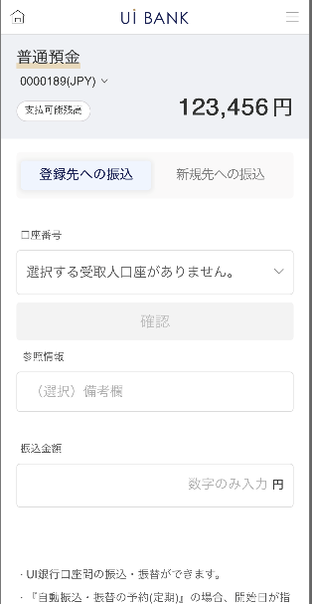 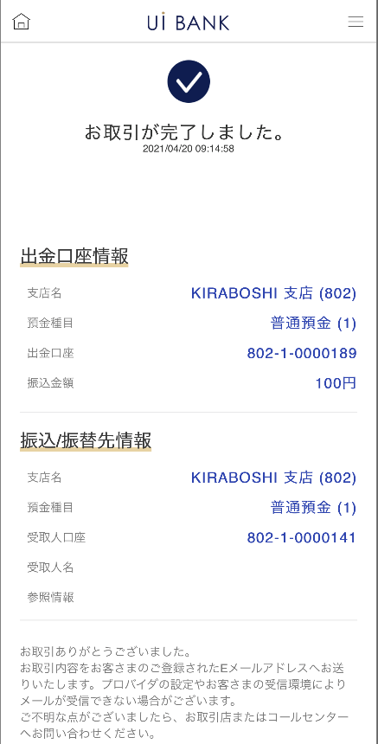 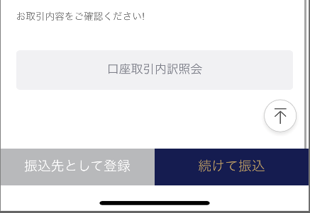
STEP1
STEP2
STEP3

☆
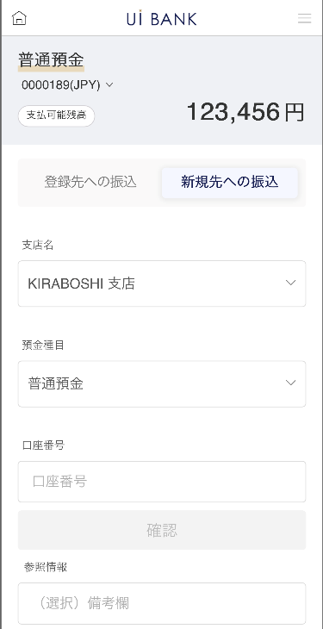
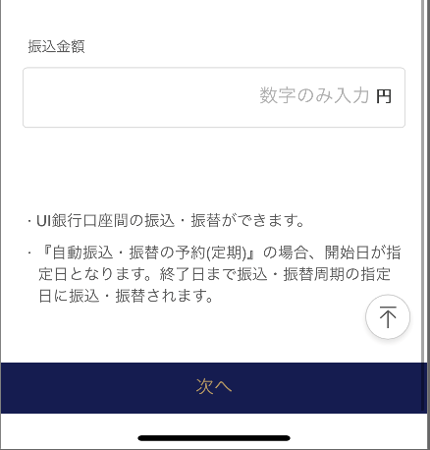
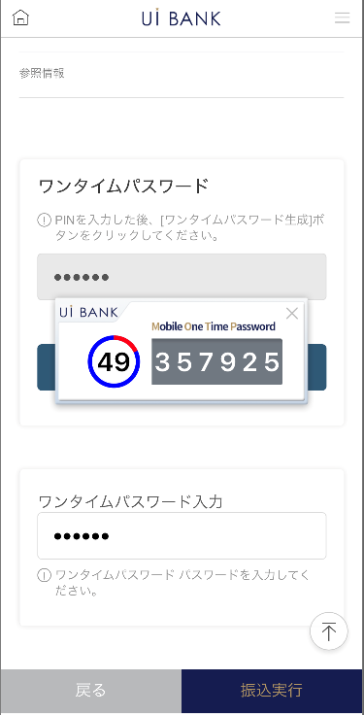

補足説明：
☆：ui銀行様のロゴ挿入に影響し表題のタイトルにロゴが挿入されています。 最新版のものではデザインの関係上「振込/振替手続」とタイトル表記しております。 希望の文言等ございましたらご相談いただけますと幸いです。

D0050S01_1_画面レイアウト
アプリ基本設計書 |  |  |  |  |  |  |  |  | 担当者 | きらぼし |  |  | 確認日

 |  |  |  |  |  |  |  |  |  | DNX | 米山 |  | 確認日 | 2021-04-28

要件充足表No. | 43 | カテゴリ | App PKG | Lvel 1 | Lvel 2 | Lvel 3 |  | Lvel 4 | Lvel 5
 |  |  |  | モバイルアプリ | 基本機能 | MENU

要件充足表No. | 8 | カテゴリ | AITHERPKG | Lvel 1 | Lvel 2 | Lvel 3 |  | Lvel 4 | Lvel 5
 |  |  |  | 預金 | 振替 | 振替

画面コード | D0050S01 | 画面名 | 当行振込/振替手続(口座直接入力)

画面レイアウト： |  |  |  |  |  |  | 画面説明：

 |  |  |  |  |  |  | - 普通預金口座選択：振込元となる普通預金口座を選択 - 入金情報： - 選択入力：あらかじめ保存済みの振込先をセレクトボックスから選択 - 振込金額入力 - 次へ

1

5
2
3
 |  |  |  |  |  |  | 項目説明

 |  |  |  |  |  |  | 項番 | 操作 | 選択肢/入力内容 |  |  | 備考 |  | AiTHERとの連携 (参照元データ)

4
 |  |  |  |  |  |  | 1 | － | 常時表示 |  |  | - |  | 248
 |  |  |  |  |  |  | 2 | クリック | - |  |  | 現画面遷移 |  | -
 |  |  |  |  |  |  | 3 | クリック | - |  |  | D0050S01_2に遷移 |  | -
 |  |  |  |  |  |  | 4 | プルダウン | 登録済み口座を選択 |  |  | - |  | -
 |  |  |  |  |  |  | 5 | クリック | - |  |  | 口座を選択 |  | -
 |  |  |  |  |  |  | 6 | クリック | - |  |  | 項目7を表示 |  | -
8
 |  |  |  |  |  |  | 7 | － | 自動表示 |  |  | - |  | -
 |  |  |  |  |  |  | 8 | 入力 | 備考入力 |  |  | - |  | -
 |  |  |  |  |  |  | 9 | 入力 | 金額入力 |  |  | - |  | -
 |  |  |  |  |  |  | 10 | － | 常時表示 |  |  | - |  | -
 |  |  |  |  |  |  | 11 | クリック | - |  |  | D0050S02に遷移 |  | -
9
6
 |  |  |  |  |  |  | 12
 |  |  |  |  |  |  | 13
 |  |  |  |  |  |  | 14
7
 |  |  |  |  |  |  | 15
10
 |  |  |  |  |  |  | きらぼし様コメント & デザイン変更コメント(要件定義書参照) |  |  |  |  |  |  | 対応確認
 |  |  |  |  |  |  | No. | 内容
 |  |  |  |  |  |  | 1 | 商品名決定後に変更します |  |  |  |  |  | 項目1 対応済
 |  |  |  |  |  |  | 2 | 銀行名決定後に変更します |  |  |  |  |  | 項目10 対応済
 |  |  |  |  |  |  | 3 | 入金情報→振込/振替先情報 選択入力→登録先への振込 直接入力→新規先への振込に文言を変更したい。 |  |  |  |  |  | 項目2.3 対応済
 |  |  |  |  |  |  | 4 | 出金金額→振込金額 に文言を変更したい。 |  |  |  |  |  | 項目9 対応済
11
 |  |  |  |  |  |  | 5 | 次へ のフォントを大きくしたい。 |  |  |  |  |  | 項目11 対応済
 |  |  |  |  |  |  | 6 | D0050S03画面で表現されているように、店番・科目・口座番号の区切りにハイフンを入れたい。 |  |  |  |  |  | 項目5 対応済
 |  |  |  |  |  |  | 7
 |  |  |  |  |  |  | 8
 |  |  |  |  |  |  | 9
 |  |  |  |  |  |  | 10

D0050S01_2_画面レイアウト
アプリ基本設計書 |  |  |  |  |  |  |  |  | 担当者 | きらぼし |  |  | 確認日

 |  |  |  |  |  |  |  |  |  | DNX | 米山 |  | 確認日 | 2021-04-28

要件充足表No. | 43 | カテゴリ | App PKG | Lvel 1 | Lvel 2 | Lvel 3 |  | Lvel 4 | Lvel 5
 |  |  |  | モバイルアプリ | 基本機能 | MENU

要件充足表No. | 8 | カテゴリ | AITHERPKG | Lvel 1 | Lvel 2 | Lvel 3 |  | Lvel 4 | Lvel 5
 |  |  |  | 預金 | 振替 | 振替

画面コード | D0050S01 | 画面名 | 当行振込/振替手続(口座直接入力)

画面レイアウト： |  |  |  |  |  |  | 画面説明：

 |  |  |  |  |  |  | - 入金情報 - 直接入力：支店名、預金種目、口座番号を顧客が直接選択、入力し進行 - 振込金額入力 - 次へ

1

2
3

 |  |  |  |  |  |  | 項目説明

4
 |  |  |  |  |  |  | 項番 | 操作 | 選択肢/入力内容 |  |  | 備考 |  | AiTHERとの連携 (参照元データ)

5
 |  |  |  |  |  |  | 1 | － | 常時表示 |  |  | - |  | 248
 |  |  |  |  |  |  | 2 | クリック | - |  |  | D0050S01_1に遷移 |  | -
 |  |  |  |  |  |  | 3 | クリック | - |  |  | 現画面に遷移 |  | -
 |  |  |  |  |  |  | 4 | プルダウン | 常時表示 |  |  | 現時点では一支店のみです。 |  | -
 |  |  |  |  |  |  | 5 | プルダウン | 常時表示 |  |  | 現時点では普通預金のみです。 |  | -
 |  |  |  |  |  |  | 6 | 入力 | 口座番号7桁入力 |  |  | - |  | -
6
 |  |  |  |  |  |  | 7 | 入力 | 備考入力 |  |  | - |  | -
 |  |  |  |  |  |  | 8 | 入力 | 金額入力 |  |  | - |  | -
 |  |  |  |  |  |  | 9 | クリック | - |  |  | D0050S02に遷移 |  | -
 |  |  |  |  |  |  | 10
7
 |  |  |  |  |  |  | 11
 |  |  |  |  |  |  | 12
 |  |  |  |  |  |  | 13
 |  |  |  |  |  |  | 14
8
 |  |  |  |  |  |  | 15
 |  |  |  |  |  |  | きらぼし様コメント & デザイン変更コメント(要件定義書参照) |  |  |  |  |  |  | 対応確認
 |  |  |  |  |  |  | No. | 内容
 |  |  |  |  |  |  | 1 | 支店名決定後に変更します |  |  |  |  |  | 項目4 対応済
 |  |  |  |  |  |  | 2 | 普通預金のみの想定です |  |  |  |  |  | 項目5 対応済
 |  |  |  |  |  |  | 3 | 入金情報→振込/振替先情報 選択入力→登録先への振込 直接入力→新規先への振込に文言を変更したい。 |  |  |  |  |  | 項目2.3 対応済
 |  |  |  |  |  |  | 4 | 出金金額→振込金額 に文言を変更したい。 |  |  |  |  |  | 項目8 対応済
 |  |  |  |  |  |  | 5
 |  |  |  |  |  |  | 6
9
 |  |  |  |  |  |  | 7
 |  |  |  |  |  |  | 8
 |  |  |  |  |  |  | 9
 |  |  |  |  |  |  | 10

D0050S02_画面レイアウト
アプリ基本設計書 |  |  |  |  |  |  |  |  | 担当者 | きらぼし |  |  | 確認日

 |  |  |  |  |  |  |  |  |  | DNX | 米山 |  | 確認日 | 2021-04-28

要件充足表No. | 43 | カテゴリ | App PKG | Lvel 1 | Lvel 2 | Lvel 3 |  | Lvel 4 | Lvel 5
 |  |  |  | モバイルアプリ | 基本機能 | MENU

要件充足表No. | 8 | カテゴリ | AITHERPKG | Lvel 1 | Lvel 2 | Lvel 3 |  | Lvel 4 | Lvel 5
 |  |  |  | 預金 | 振替 | 振替

画面コード | D0050S02 | 画面名 | 当行振込/振替手続

画面レイアウト： |  |  |  |  |  |  | 画面説明：

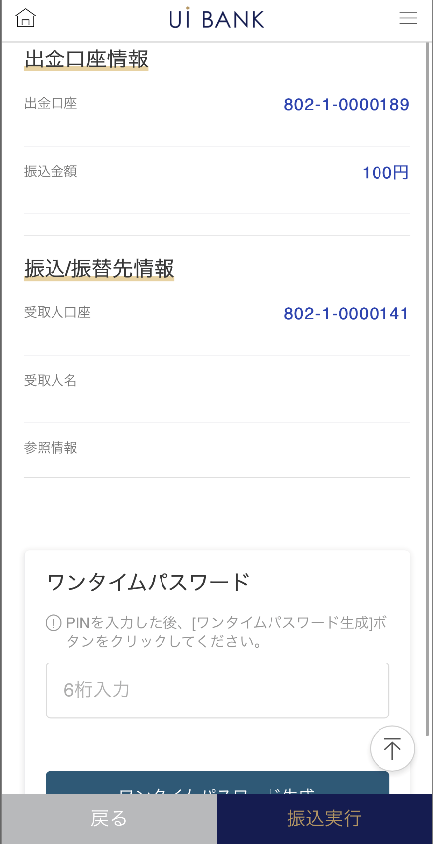 |  |  |  |  |  |  | - 選択および入力した振込手続情報の確認 - 保安媒体の認証後に振込実行

1

 |  |  |  |  |  |  | 項目説明

 |  |  |  |  |  |  | 項番 | 操作 | 選択肢/入力内容 |  |  | 備考 |  | AiTHERとの連携 (参照元データ)
2
3
 |  |  |  |  |  |  | 1 | － | 常時表示 |  |  | D0050S01にて入力した情報を表示 |  | -
 |  |  |  |  |  |  | 2 | － | 常時表示 |  |  | D0050S01にて入力した情報を表示 |  | -
 |  |  |  |  |  |  | 3 | 入力 | ワンタイムパスワード6桁入力 |  |  | - |  | -
 |  |  |  |  |  |  | 4 | － | 自動表示 |  |  | - |  | -
 |  |  |  |  |  |  | 5 | 入力 | 項目4を入力 |  |  | - |  | -
 |  |  |  |  |  |  | 6 | クリック | - |  |  | D0050S01に遷移 |  | -
 |  |  |  |  |  |  | 7 | クリック | - |  |  | D0050S03に遷移 |  | -
4
 |  |  |  |  |  |  | 8
 |  |  |  |  |  |  | 9
 |  |  |  |  |  |  | 10
 |  |  |  |  |  |  | 11
 |  |  |  |  |  |  | 12
 |  |  |  |  |  |  | 13
5
 |  |  |  |  |  |  | 14
 |  |  |  |  |  |  | 15
 |  |  |  |  |  |  | きらぼし様コメント & デザイン変更コメント(要件定義書参照) |  |  |  |  |  |  | 対応確認
 |  |  |  |  |  |  | No. | 内容
 |  |  |  |  |  |  | 1 | 保安媒体の名称を変更します |  |  |  |  |  | 項目3 対応済
 |  |  |  |  |  |  | 2 | ロゴを変更します |  |  |  |  |  | 項目4 対応済
 |  |  |  |  |  |  | 3 | 出金情報→出金口座情報 出金金額→振込金額 に文言を変更したい。 |  |  |  |  |  | 項目1 対応済
 |  |  |  |  |  |  | 4 | 入金情報→振込/振替先情報 に文言を変更したい。 |  |  |  |  |  | 項目2 対応済
 |  |  |  |  |  |  | 5 | 次へ→振込実行 に文言を変更し、フォントを大きくしたい。 |  |  |  |  |  | 項目7 対応済
6
7
 |  |  |  |  |  |  | 6 | 「モバイルOTP」「OTPパスワード」「Mobile One Time Password」等の表記を、すべて「ワンタイムパスワード」に統一したい。 |  |  |  |  |  | 項目3.4.5 対応済
 |  |  |  |  |  |  | 7
 |  |  |  |  |  |  | 8
 |  |  |  |  |  |  | 9
 |  |  |  |  |  |  | 10

D0050S03_画面レイアウト
アプリ基本設計書 |  |  |  |  |  |  |  |  | 担当者 | きらぼし |  |  | 確認日

 |  |  |  |  |  |  |  |  |  | DNX | 米山 |  | 確認日 | 2021-04-28

要件充足表No. | 43 | カテゴリ | App PKG | Lvel 1 | Lvel 2 | Lvel 3 |  | Lvel 4 | Lvel 5
 |  |  |  | モバイルアプリ | 基本機能 | MENU

要件充足表No. | 8 | カテゴリ | AITHERPKG | Lvel 1 | Lvel 2 | Lvel 3 |  | Lvel 4 | Lvel 5
 |  |  |  | 預金 | 振替 | 振替

画面コード | D0050S03 | 画面名 | 当行振込/振替手続

画面レイアウト： |  |  |  |  |  |  | 画面説明：

 |  |  |  |  |  |  | - 振込完了画面 - ボタンから口座取引内訳照会、入金口座追加、当行振込画面へ移動可能
1

2
 |  |  |  |  |  |  | 項目説明

 |  |  |  |  |  |  | 項番 | 操作 | 選択肢/入力内容 |  |  | 備考 |  | AiTHERとの連携 (参照元データ)

 |  |  |  |  |  |  | 1 | － | 常時表示 |  |  | - |  | -
 |  |  |  |  |  |  | 2 | － | 常時表示 |  |  | - |  | -
 |  |  |  |  |  |  | 3 | － | 常時表示 |  |  | - |  | -
 |  |  |  |  |  |  | 4 | － | 常時表示 |  |  | - |  | -
3
 |  |  |  |  |  |  | 5 | クリック | - |  |  | D0020M00に遷移 |  | -
 |  |  |  |  |  |  | 6 | クリック | - |  |  | C0030S01に遷移 |  | -
 |  |  |  |  |  |  | 7 | クリック | - |  |  | D0050S01に遷移 |  | -
 |  |  |  |  |  |  | 8
 |  |  |  |  |  |  | 9
 |  |  |  |  |  |  | 10
 |  |  |  |  |  |  | 11
4
 |  |  |  |  |  |  | 12
 |  |  |  |  |  |  | 13
 |  |  |  |  |  |  | 14
 |  |  |  |  |  |  | 15
 |  |  |  |  |  |  | きらぼし様コメント & デザイン変更コメント(要件定義書参照) |  |  |  |  |  |  | 対応確認
 |  |  |  |  |  |  | No. | 内容
 |  |  |  |  |  |  | 1 | ロゴを決定後に変更します |  |  |  |  |  | 項目1 対応済
5
 |  |  |  |  |  |  | 2 | コールセンターの電話番号決定後に文言変更します |  |  |  |  |  | 項目4 対応予定
 |  |  |  |  |  |  | 3 | 出金情報→出金口座情報 出金金額→振込金額 に文言を変更したい。 |  |  |  |  |  | 項目2 対応済
 |  |  |  |  |  |  | 4 | 入金情報→振込/振替先情報 に文言を変更したい。 |  |  |  |  |  | 項目3 対応済
7
 |  |  |  |  |  |  | 5 | 入金口座追加→振込先として登録 に文言を変更したい。 |  |  |  |  |  | 項目6 対応済
6
 |  |  |  |  |  |  | 6
 |  |  |  |  |  |  | 7
 |  |  |  |  |  |  | 8
 |  |  |  |  |  |  | 9
 |  |  |  |  |  |  | 10

